Maq 1 pt 1
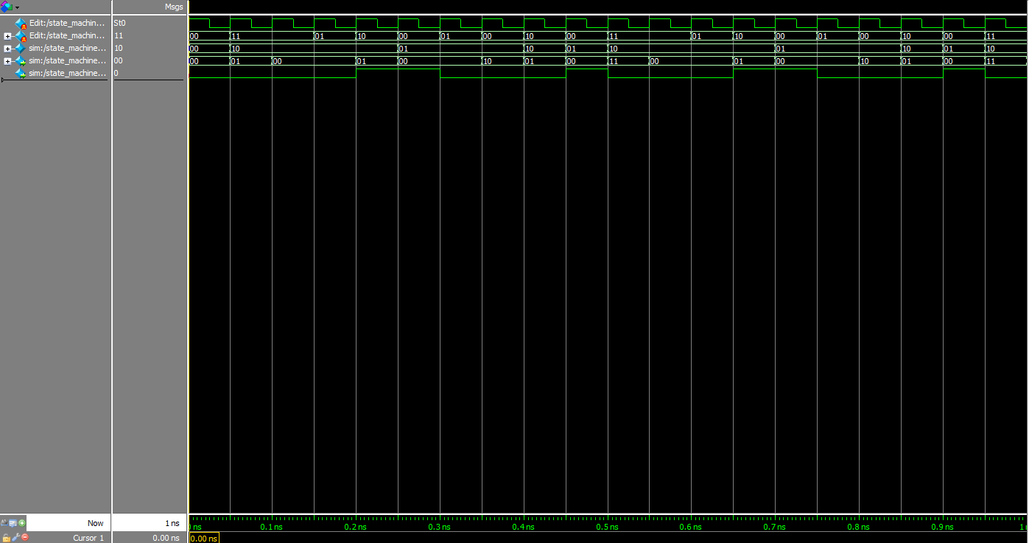

Estado inicial: invalid
Clock
Input
estado atual
CDB
Writeback
Já abordado
Read miss: shared --> shared. Read miss no CDB
Write hit: shared --> exclusive. Invalidate no CDB
Repetição desnecessária para o teste

Write: invalid --> exclusive
write miss no CDB

Read hit: shared --> shared. CDB nulo
Write hit: eclusive--> exclusive
valor nulo no CDB

Write miss: exclusive --> exclusive
write miss no CDB e write back ativo
Read miss: exclusive --> shared. CDB nulo e writeback ativo

Write miss: shared --> exclusive. Write miss no CDB

Read hit: exclusive --> exclusive
valor nulo no CDB

Maq 1 pt 2


Estado inicial: invalid
Clock
Input
estado atual
CDB
Writeback

Repetição desnecessária para o teste
Read: invalid --> Shared
read miss no CDB

Maq 2 pt1
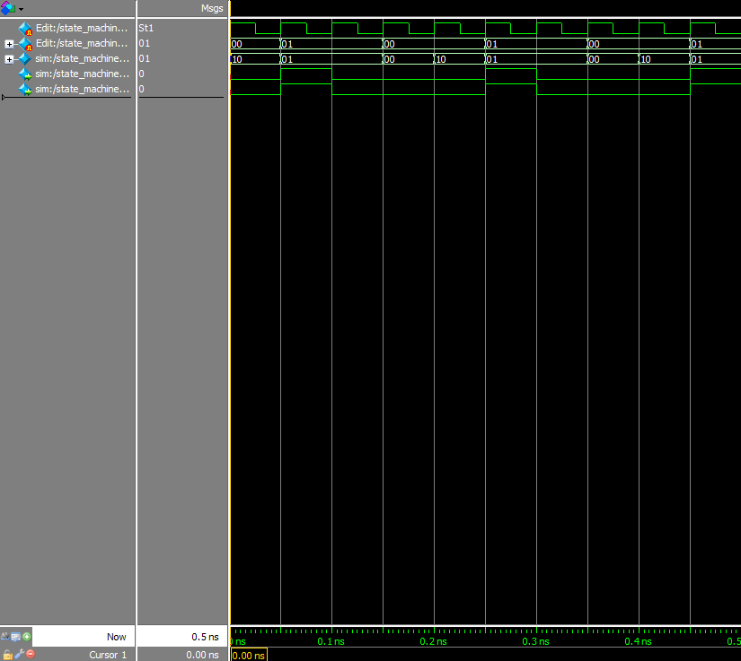

Estado inicial: exclusive
Clock
Input
estado atual
Abort Mem
Writeback

Repetição desnecessária para o teste

Read miss: exclusive --> shared. Write back e abort mem ativos
Write miss: exclusive --> invalid. Write back e abort mem inativos

Read miss: exclusive --> exclusiva. Write back e abort mem inativos

maq 2 pt2
Estado inicial: exclusive
Clock
Input
estado atual
Abort Mem
Writeback

Repetição desnecessária para o teste

Read miss: exclusive --> shared. Write back e abort mem ativos

Invalidate: exclusive --> Invalid. Write back e abort mem inativos

maq 2 pt 3
Clock
Input
estado atual
Abort Mem
Writeback
Estado inicial: exclusive
Repetição desnecessária para o teste

Write miss: exclusive --> Invalid. Write back e abort mem ativos

